关系图
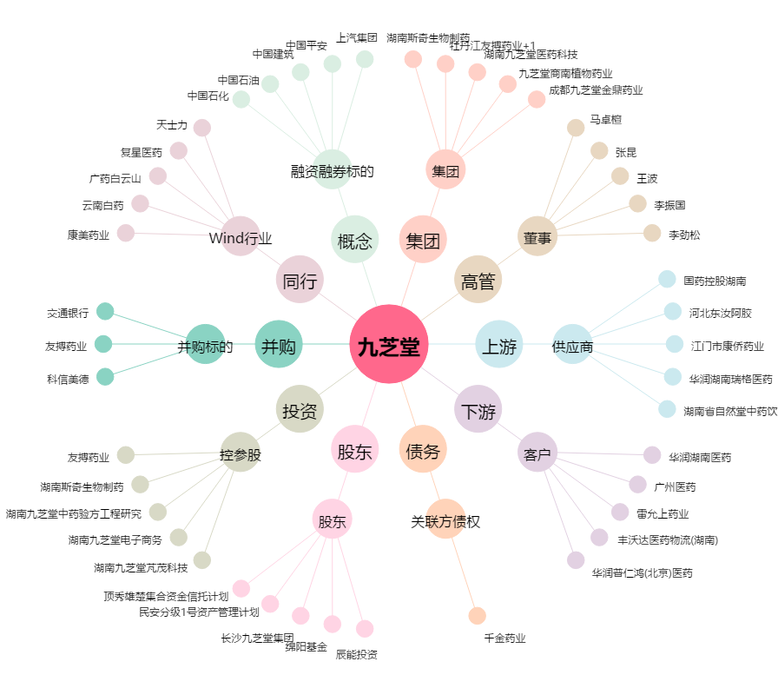
九芝堂[000989.SZ] - 关系概览图

